Worksheet
 | Alklima B.V.
 | Van Hennaertweg 29
 | 2952 CA Alblasserdam
 | NEDERLAND
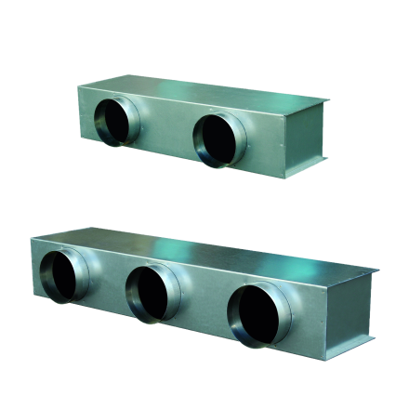
Code | TV5-200A
Product | Toevoerplenum PEAD-M100-125JA / PEFY-MS/ M80-125 VMA-A1

Afmetingen & aansluitingen
Naam |  | Waarde | Eenheid
Aantal aansluitingen |  | 5
Diameter aansluitingen |  | 200 | mm
Kanaalhoogte |  | 230 | mm
Lengte |  | 185 | mm
Kanaalbreedte |  | 1365 | mm

Uitvoering & werking
Naam |  | Waarde | Eenheid
Toepassing |  | Inblaaslucht
Geïsoleerd |  | Ja
Met flens |  | Ja
Flensbreedte |  | 30 | mm

